Metode Asesmen PBL
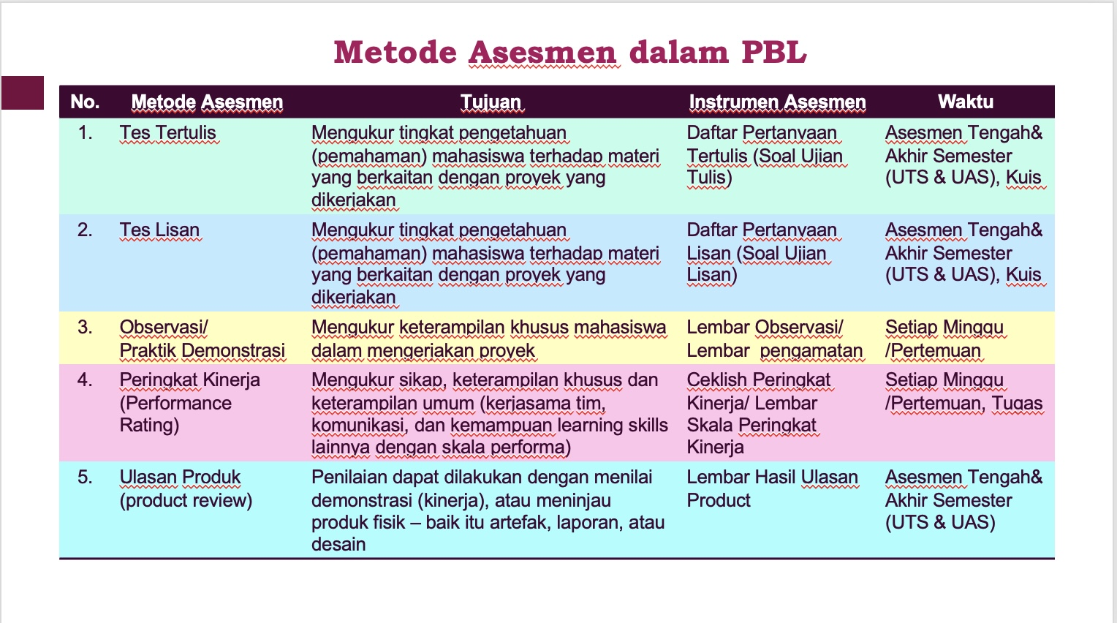

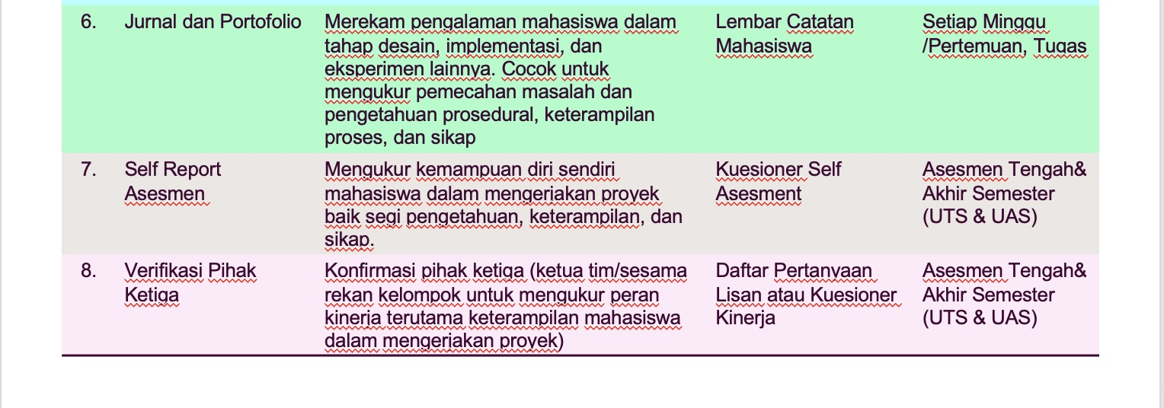

Rubrik Penilaian
Rubrik Penilaian Mata Kuliah

Nama Mata Kuliah |  | :
SKS |  | :
Semester |  | :
Program Studi |  | : D4 Teknologi Rekayasa Perangkat Lunak
Pengampu |  | :
Capaian Pembelajaran Mata Kuliah [kode CP1, kode CP2, ...] |  | :
 |  | KK1 Mampu mengidentifikasi, menganalisis, menghasilkan spesifikasi, dan rancangan perangkat lunak sesuai dengan kebutuhan pengguna. KU1 Mampu menerapkan pemikiran logis, kritis, inovatif , bermutu, dan terukur dalam melakukan jenis pekerjaan spesifik, di bidang keahliannya serta sesuai dengan standar kompetensi kerja bidang yang bersangkutan; KU2 Mampu menunjukkan kinerja mandiri, bermutu, dan terukur; KU7 Mampu bertanggung jawab atas pencapaian hasil kerja kelompok dan melakukan supervisi serta evaluasi terhadap penyelesaian pekerjaan yang ditugaskan kepada pekerja yang berada di bawah tanggung jawabnya; KU9 Mampu mendokumentasikan, menyimpan, mengamankan, dan menemukan kembali data untuk menjamin kesahihan dan mencegah plagiasi. P1 Menguasai konsep teoritis matematika, komputasi, rekayasa, dan teknologi faktual dalam pengembangan perangkat lunak P2 Menguasai prinsip dan metodologi rekayasa perangkat lunak yang meliputi analisis, pemodelan, desain, verifikasi dan validasi, proses, kualitas dan keamanan. P3 Menguasai pengetahuan praktik profesionalisme dalam bidang rekayasa perangkat lunak P4 Menguasai prinsip dan teknik komunikasi langsung dan tidak langsung, yang meliputi lisan, tulisan, grafis dan visual, serta mampu berkomunikasi menggunakan bahasa Inggris. S8 Menginternalisasi nilai, norma, dan etika akademik S9 Menunjukkan sikap bertanggungjawab atas pekerjaan di bidang keahliannya secara mandiri

No | Metode Evaluasi/Asesmen | Aspek Penilaian |  | Skala Penilaian
 |  |  |  | 1 | 2 | 3 | 4
 |  |  |  | Kurang | Cukup | Baik | Baik Sekali
1 | Observasi (Manpro mengamati menggunakan lembar observasi) | Learning Skills | a1. Critical Thinking | 1. Menganalisis permasalahan secara dangkal | 1. Mengidentifikasi aspek permasalahan utama tetapi tidak mempertimbangkan kerumitan yang ada | 1. Mengidentifikasi aspek permasalahan utama dan mempertimbangkan kerumitan yang ada tetapi tidak semuanya | 1. Mengidentifikasi aspek permasalahan utama dan mempertimbangkan kerumitan yang ada
 |  |  |  | 2. Tidak melakukan evaluasi terhadap informasi yang diterima | 2. Melakukan evaluasi terhadap informasi yang diterima | 2. Melakukan evaluasi terhadap beberapa informasi yang diterima | 2. Melakukan evaluasi terhadap informasi yang diterima secara detail
 |  |  |  | 3. Menggunakan ide yang sudah ada tanpa mengevaluasi | 3 Menggunakan ide yang sudah ada dengan mengevaluasi terlebih dahulu walaupun tidak secara rinci | 3 Menggunakan ide yang sudah ada dengan mengevaluasi terlebih dahulu walaupun tidak secara rinci | 3. Menggunakan ide yang sudah ada dengan mengevaluasi terlebih dahulu dan menyesuaikan apakah mungkin diterapkan atau tidak
 |  |  |  | 4. Menerima masukan tanpa ada pertimbangan | 4 Menerima masukan tanpa ada pertimbangan | 4 Menerima masukan dengan ada beberapa pertimbangan | 4. Menerima masukan dengan melakukan pertimbangan terlebih dahulu
 |  |  |  | 5. Tidak mampu memberikan alasan yang valid untuk mempertahankan pilihan yang dibuat dalam penyelesain produk | 5. Tidak mampu memberikan alasan yang valid untuk mempertahankan pilihan yang dibuat dalam penyelesaian produk | 5. Mampu memberikan sebagian alasan yang valid untuk mempertahankan pilihan yang dibuat dalam penyelesaian produk | 5. Dapat memberikan alasan yang valid untuk mempertahankan pilihan yang dibuat dalam penyelesaian produk
 |  |  | b1. Kolaborasi | 1. Tidak bertanggung jawab terhadap tugas masing-masing | 1. Bertanggung jawab terhadap sebagian tugas masing-masing | 1. Bertanggung jawab terhadap tugas masing-masing | 1. Bertanggungjawab terhadap tugas masing-masing.
 |  |  |  | 2. Tidak menyelesaikan tepat waktu | 2. Berusaha menyelesaikan beberapa tugas masing-masing dalam tim dengan tepat waktu | 2. Berusaha menyelesaikan tugas masing-masing dalam tim dengan tepat waktu walapun akhirnya tidak tepat waktu. | 2. Menyelesaikan tugas tepat waktu
 |  |  |  | 3. Tidak mempertimbangkan pendapat orang lain | 3. Mempertimbangkan masukan orang lain | 3. Mempertimbangkan masukan orang lain | 3. Mempertimbangkan masukan orang lain
 |  |  |  | 4. Melimpahkan tugas kepada orang lain | 4. Melimpahkan beberapa tugas kepada orang lain | 4. Tidak melimpahkan tugas kepada orang lain | 4. Tidak melimpahkan tugas kepada orang lain
 |  |  | c1. Kreativitas dan Inovasi | 1. Tidak mengetahui tujuan dari proyek | 1. Mengetahui beberapa tujuan dari proyek | 1. Mengetahui secara umum tujuan dari proyek | 1. Mengetahui tujuan dari proyek
 |  |  |  | 2. Tidak mempertimbangkan kebutuhan user | 2. Mempertimbangkan beberapa kebutuhan user | 2. Mempertimbangkan kebutuhan user | 2. Mempertimbangkan kebutuhan user
 |  |  |  | 3. Tidak mengetahui tantangan dalam proyek | 3. Mengetahui Sebagian dari tantangan proyek | 3. Mengetahui sebagian dari tantangan proyek | 3. Mengetahui semua tantangan proyek
 |  |  |  | 4. Hanya mengikuti arahan saja | 4. Hanya mengikuti arahan yang sudah ada | 4. Mampu menyumbangkan solusi dari sebagian masalah yang ada | 4. Mampu memberikan alternatif solusi dalam pemecahan masalah
 |  |  |  | 5. Tidak memberikan ide baru untuk penyelesaian masalah | 5. Tidak memberikan ide baru untuk penyelesaian masalah | 5. Memberikan ide baru untuk penyelesaian sebagian masalah | 5. Memberikan ide baru untuk penyelesaian masalah
 |  |  |  | 6. Tidak mampu mengidentifikasi kebutuhan proyek | 6. Tidak mampu mengidentifikasi kebutuhan proyek | 6. Mampu mengidentifikasi sebagian kebutuhan proyek | 6. Mampu mengidentifikasi kebutuhan proyek
 |  |  | d1. Komunikasi | 1. Tidak bisa berkomunikasi dengan anggota tim. | 1. Mampu berkomunikasi dengan sebagian kecil anggota tim | 1. Mampu berkomunikasi dengan sebagian besar anggota tim | 1. Mampu berkomunikasi dengan anggota tim
 |  |  |  | 2. Tidak bisa menyampaikan ide atau pendapat kepada tim | 2. Mampu menyampaikan ide kepada tim. | 2. Mampu menyampaikan ide kepada tim. | 2. Mampu menyampaikan ide kepada tim dengan jelas
 |  |  |  | 3. Menggunakan kata-kata yang tidak sopan dalam berkomunikasi | 3. Dalam berkomunikasi seringkali menggunakan kata-kata yang tidak sopan | 3. Dalam berkomunikasi hampir selalu menggunakan kata-kata yang sopan | 3. Dalam berkomunikasi tidak pernah menggunakan kata-kata yang tidak sopan
2 | Produktivitas Kinerja | Life Skills | a2. Fleksibilitas | 1. Tidak berusaha mencari jalan keluar ketika ada masalah | 1. Berusaha mencari jalan keluar ketika ada masalah meskipun belum ditemukan solusinya | 1. Berusaha mencari jalan keluar ketika ada masalah meskipun belum semua ditemukan solusinya | 1. Mampu mencari jalan keluar ketika ditemukan masalah
 |  |  |  | 2. Tidak mampu beradaptasi jika strategi yang dirancang tidak sesuai dengan implementasi | 2. Mampu beradaptasi dengan strategi baru yang tidak masuk dalam perencanaan sebelumnya dengan arahan dan bimbingan ketua tim dan project manager | 2. Mampu beradaptasi dengan strategi baru yang tidak masuk dalam perencanaan sebelumnya dengan arahan dan bimbingan ketua tim dan project manager | 2. Mampu beradaptasi dengan strategi baru yang tidak masuk dalam perencanaan sebelumnya tanpa harus dibimbing secara keseluruhan oleh ketua tim atau projectk manager
 |  |  | b2. Kepemimpinan | 1. Tidak menjadi ketua kelompok. | 1. Tidak menjadi ketua kelompok | 1. Tidak menjadi ketua kelompok | 1. Menjadi ketua kelompok
 |  |  |  | 2. Tidak bisa menerima pendapat orang lain | 2. Mampu menghargai sebagian pendapat orang lain | 2. Mampu menerima sebagian pendapat orang lain | 2. Mampu mengkondisikan tim tetap kondusif
 |  |  |  | 3. Tidak dapat menentukan strategi dalam penyelesaian proyek | 3. Dapat menentukan sebagian strategi dalam penyelesaian proyek | 3. Dapat menentukan strategi dalam penyelesaian proyek | 3. Dapat menentukan strategi dalam penyelesaian proyek
 |  |  |  |  |  |  | 4. Dapat menentukan strategi dalam penyelesaian proyek
 |  |  | c2. Produktivitas | 1. Tidak dapat memanfaatkan waktu dengan baik | 1. Berusaha memanfaatkan waktu dengan sebaik-baiknya meskipun tidak secara keseluruhan | 1. Berusaha memanfaatkan waktu dengan sebaik-baiknya meskipun tidak secara keseluruhan | 1. Waktu dimanfaatkan dengan sebaik-baiknya sehingga output setiap tahapan sesuai dengan perencanaan.
 |  |  |  | 2. Hasil dari setiap tahapan yang dilakukan tidak sesuai dengan yang direncanakan | 2. Sebagian besar output pada tahapan yang telah ditentukan selesai melebihi waktu yang ditentukan | 2. Sebagian besar output pada tahapan yang telah ditentukan selesai tepat waktu | 2. Terdapat beberapa output yang selesai sebelum waktunya.
 |  |  | d2. Social Skill | 1. Tidak mampu berkomonikasi dengan teman dalam tim ataupun tim lain | 1. Mampu berkomunikasi dengan teman dalam tim ataupun tim lain dengan masih ada banyak kendala | 1. Mampu berkomunikasi dengan teman dalam tim ataupun tim lain dengan masih ada sedikit kendala | 1. Mampu berkomunikasi dengan baik dengan teman dalam tim maupun tim lain
3 | Peringkat Kinerja/ Performance Rating (Dosen Pengampu menggunakan skala rating) | Presentasi | a4. Konten | 1. Informasi-informasi penting tidak disampaikan, penyampaian informasi tidak rinci sehingga membuat audiens bingung dan tidak mengerti | 1. Informasi penting disampaikan secara lengkap dan berupaya menjelaskan materi secara rinci walapun masih ada pertanyaan dari audiens | 1. Informasi penting disampaikan secara lengkap dan berupaya menjelaskan materi secara rinci walapun masih ada pertanyaan dari audiens | 1. Menyajikan informasi dengan lengkap dan jelas. Penyampaian informasi secara rinci sehingga audiens mengerti dengan apa yang disampaikan
 |  |  | b4. Tampilan Visual Presentasi | 1. Tampilannya penuh dengan teks tidak ada gambar atau grafik | 1. Tampilan diselingi dengan beberapa gambar/grafik/tabel tetapi masih kurang tepat penggunaannya | 1. Dalam tampilan gambar/table/grafik dan teks ditampilkan seimbang sehingga audiens tertarik dan mudah memahami. | 1. Dalam tampilan gambar/table/grafik dan teks ditampilkan seimbang sehingga audiens tertarik dan mudah memahami.
 |  |  |  | 2. Judul tidak sesuai dengan apa yang ditampilkan | 2. Terdapat beberapa judul yang tidak sesuai | 2. Terdapat beberapa judul yang tidak sesuai | 2. Judul sesuai dengan tampilan
 |  |  | c4. Pemilihan Kosakata dalam Penyampaian Materi | 1. Sering menggunakan kata berulang-ulang yang tidak perlu | 1. Beberapa kali menggunakan kata berulang-ulang yang tidak perlu | 1. Hampir tidak menggunakan kata-kata berulang yang tidak perlu. | 1 Lancar dalam menyampaikan presentasi tidak gugup dan tidak menggunakan kata yang berulang-ulang.
 |  |  |  | 2. Meggunakan kata yang tidak formal dalam penyampaian | 2. Sebagian dari penyampaian menggunakan kata-kata yang tidak formal | 2. Sebagian dari penyampaian menggunakan kata-kata yang tidak formal | 2. Dalam penyampaian menggunakan kata-kata formal dan mudah dimengerti audiens
 |  |  | d4. Tanya Jawab dengan Peserta | 1. Tidak bisa menjawab satupun pertanyaan dari audiens | 1. Mampu menjawab pertanyaan audiens walapun tidak semuanya dan masih ada kesalahan | 1. Mampu menjawab pertanyaan audiens dan masih ada sedikit kesalahan | 1. Mampu menjawab semua pertanyaan audiens dengan jelas
 |  |  | e4. Mata dan Gerak Tubuh | 1. Tidak melihat audiens | 1. Sesekali melihat kepada audiens tetapi lebih sering terpaku pada slide | 1. Sesekali melihat kepada audiens | 1. Menjaga kontak mata dengan audiens sehingga
 |  |  |  | 2. Hanya membaca slide tidak ada pengembangan | 2. Berusaha mengembangkan isi dari beberapa slide | 2. Mencoba mengembangkan isi dari beberapa slide | 2. Tidak terpaku pada teks yang ada di slide dan mengembangkan isi slide presentasi
 |  |  |  | 3. Tidak ada gerakan tubuh (monoton) | 3. Menggunakan gerakan tubuh tetapi tidak natural | 3. Menggunakan gerakan tubuh dengan baik | 3. Menggunakna Gerakan tubuh yang tidak dibuat-buat
 |  |  |  | 4. Gelisah, tidak tenang | 4. Gelisah dan tidak tenang tetapi masih terkontrol | 4. Tidak gelisah dan cukup tenang | 4. Tenang dan percaya diri
4 | Ulasan Produk/ Laporan Kinerja (Dosen Pengampu menilai laporan proyek) | Laporan | a5. Penulisan Laporan | 1. Banyak ditemukan kesalahan dalam pengetikan | 1. Masih ditemukan kesalahan pengetikan | 1. Tidak ditemukan kesalahan pengetikan | 1. Tidak ditemukan kesalahan pengetikan
 |  |  |  | 2. Banyak kalimat yang sulit dipahami | 2. Kalimat-kalimat mudah dipahami | 2. Kalimat-kalimat mudah dipahami | 2. Kalimat-kalimat mudah dipahami
 |  |  |  | 3. Dokumen tidak selesai | 3. Sebagian masih ditemukan kesalahan dalam penomoran tabel, grafik, dan gambar | 3. Sebagian masih ditemukan kesalahan dalam penomoran tabel, grafik, dan gambar | 3. Penomoran tabel, grafik dan gambar sudah sesuai
 |  |  |  | 4. Penomoran untuk tabel, gambar dan grafik tidak sesuai
 |  |  | b5. Pilihan Kata yang Digunakan | 1. 50% dari penulisan laporan menggunakan kata-kata yang tidak formal. | 1. 30% dari penulisan laporan menggunakan kata-kata yang tidak formal. | 1. 10% dari penulisan laporan menggunakan kata-kata yang tidak formal. | 1. Penulisan laporan semuanya menggunakan kata-kata formal.
 |  |  |  | 2. Banyak ditemukan penulisan kata yang tidak sesuai PUEBI | 2. Masih ditemukan penulisan kata yang tidak sesuai PUEBI tetapi tidak banyak | 2. Penulisan kata sesuai dengan PUEBI | 2. Tidak ditemukan kesalahan dalam penulisan kata
 |  |  | c5. Konten | 1. Informasi yang disampaikan tidak jelas, tidak akurat, tidak relevan. | 1. Informasi yang disampaikan lumayan akurat, jelas dan relevan | 1. Informasi yang disampaikan akurat, jelas dan relevan | 1. Informasi yang disampaikan akurat, jelas dan relevan
 |  |  |  | 2. Ditemukan banyak isi laporan yang menyalin sama persis dari sumber lain dan tidak dielaborasi | 2. Masih ditemukan sebagian dari isi laporan yang menyalin sama persis dari sumber lain dan tidak dielaborasi | 2. Masih ditemukan sebagian dari isi laporan yang menyalin sama persis dari sumber lain dan sudah dicoba untuk dielaborasi | 2. Isi laporan sudah dielaborasikan dengan baik, tidak ditemukan sumber lain yang disalin sama persis
 |  |  |  | 3. Isi dari laporan tidak sesuai dengan apa yang dikerjakan | 2. 30% dari isi laporan tidak sesuai dengan proyek yang dibuat | 2. 10% dari isi laporan tidak sesuai dengan proyek yang dibuat | 3. Isi laporan semuanya sesuai dengan proyek yang dibuat.
5 | Unjuk Kinerja & Ulasan Produk | Produktivitas Kerja | a7. Sikap Kerja | 1. Tidak pernah mengikuti kegiatan dari pengajar | 1. Pasif dikelas, masih mengerjakan tugas | 1. Cukup aktif dikelas dalam mempelajari semua pertemuan di learning, pasif dalam forum diskusi | 1. Aktif dan mempelajari semua materi tiap pertemuan dalam learning, dan melakukan diskusi dalam forum
 |  |  |  | 2. Tidak mengikuti aturan yang telah ditetapkan | 2. Berkelakuan cukup baik dan menaatai beberapa aturan yang telah ditetapkan | 2. Berkelakuan baik dan mematahui aturan yang telah ditetapkan | 2. Berkelakuan baik dan mengikuti semua aturan
 |  |  | b7. Proses Kerja | 1. Tidak mengumpulkan logbook setiap minggu | 1. Tidak mempresentasikan progres mingguan 3-4x | 1. Tidak mempresentasikan progres mingguan 1-2 x | 1. Mempresentasikan progres secara rutin setiap minggu
 |  |  |  | 2. Tidak melaksanakan pekerjaan proyek | 2. Melaksanakan pekerjaan proyek namun belum menunjukkan kinerja yang cukup | 2. Melaksanakan pekerjaan proyek dan sudah menunjukkan kinerja yang baik | 2. Melaksanakan pekerjaan proyek dan sudah menunjukkan kinerja yang sangat baik
 |  |  | c7. Kualitas Kerja/Produk | 1. Fitur yang ready kurang dari 65% dari user story | 1. Fitur yang ready 65-74% dari jumlah user story | 1. Fitur yang ready lebih dari 75-89% dari jumlah user story | 1. Fitur yang ready 90-100% dari jumlah user story

 |  |  |  | Jika skala penilaian tidak mencapai skala 1, maka dianggap 0 (nol)

Tabel Penilaian
Rubrik Penilaian Mata Kuliah

Nama Mata Kuliah
SKS
Semester
Program Studi |  | : D4 Teknologi Rekayasa Perangkat Lunak
Pengampu

No. | Metode Asesmen | Aspek Penilaian |  |  | Bobot (%)
1 | Observasi | Learning Skills (20%) | a1. | Critical Thinking | 5% | 45% | Manager Proyek
 |  |  | b1. | Kolaborasi | 5%
 |  |  | c1. | Kreativitas dan Inovasi | 5%
 |  |  | d1. | Komunikasi | 5%
2 | Produktivitas Kinerja | Life Skills (20%) | a2. | Fleksibilitas | 5%
 |  |  | b2. | Kepemimpinan | 5%
 |  |  | c2. | Produktivitas | 10%
 |  |  | d2. | Social Skill | 5%
3 | Peringkat Kinerja (Performance Rating) | Presentasi (10%) | a4. | Konten | 2% | 55% | Dosen Pengampu Matakuliah
 |  |  | b4. | Tampilan Visual Presentasi | 2%
 |  |  | c4. | Pemilihan Kosakata dalam Penyampaian Materi | 2%
 |  |  | d4. | Tanya Jawab dengan Peserta | 2%
 |  |  | e4. | Mata dan Gerak Tubuh | 2%
4 | Ulasan Produk/ Laporan Kinerja | Laporan (7%) | a5. | Penulisan Laporan | 3%
 |  |  | b5. | Pilihan Kata yang Digunakan | 2%
 |  |  | c5. | Konten | 2%
5 | Unjuk Kinerja & Ulasan Produk | Sikap dan Keterampilan Kerja | a7. | Sikap Kerja | 8%
 |  |  | b7. | Proses Kerja | 15%
 |  |  | c7. | Kualitas Kerja/Produk | 15%
Total |  |  |  |  | 100% | 100%

